ZALTAR
ССЫЛКА | CAT1 | CAT2 | CAT3 | CAT4 | Артикул | НАИМЕНОВАНИЕ | РРЦ с НДС, ₽ | ШТРИХКОД | ИЗОБРАЖЕНИЕ
 | ZALTAR
» |  | Метчики
» |  |  | Метчики ручные - DIN 352 - M - для метрической резьбы ISO DIN 13 - Допуск ISO 2/6H
 |  |  |  |  |  | • Применяются для обработки цилиндрической метрической резьбы с крупным шагом с углом профиля 60° (M) • Изготовлены из быстрорежущей стали HSS (аналог Р6М5) • Для обработки материалов с пределом прочности 200-900 Н/мм2 (27HRC) • Каждый комплект состоит из трёх метчиков: чернового, получистового, чистового
» |  |  |  | Метчики ручные - HSS - DIN 352 - M - для метрической резьбы ISO DIN 13 - Допуск ISO 2/6H
 |  |  |  |  | ZA-10004 | Набор метчиков ручных HSS DIN 352, 3 пр., Nr.1/Nr.2/Nr.3, M3 x 0.5 | 643.00 ₽ | 4631175643998
 |  |  |  |  | ZA-10008 | Набор метчиков ручных HSS DIN 352, 3 пр., Nr.1/Nr.2/Nr.3, M4 x 0.7 | 670.00 ₽ | 4631175644001
 |  |  |  |  | ZA-10012 | Набор метчиков ручных HSS DIN 352, 3 пр., Nr.1/Nr.2/Nr.3, M5 x 0.8 | 793.00 ₽ | 4631175644018
 |  |  |  |  | ZA-10016 | Набор метчиков ручных HSS DIN 352, 3 пр., Nr.1/Nr.2/Nr.3, M6 x 1.0 | 848.00 ₽ | 4631175644025
 |  |  |  |  | ZA-10020 | Набор метчиков ручных HSS DIN 352, 3 пр., Nr.1/Nr.2/Nr.3, M8 x 1.25 | 1,215.00 ₽ | 4631175644032
 |  |  |  |  | ZA-10024 | Набор метчиков ручных HSS DIN 352, 3 пр., Nr.1/Nr.2/Nr.3, M10 x 1.5 | 1,700.00 ₽ | 4631175644049
 |  |  |  |  | ZA-10028 | Набор метчиков ручных HSS DIN 352, 3 пр., Nr.1/Nr.2/Nr.3, M12 x 1.75 | 2,085.00 ₽ | 4631175644056
» |  |  | Метчики машинные - HSS - DIN 371/376 - M - для метрической резьбы ISO DIN 13 - Допуск ISO 2/6H
 |  |  |  |  |  | • Применяется для обработки цилиндрической метрической резьбы с углом профиля 60° (M) • Изготовлены из быстрорежущей стали HSS M2 (аналог Р6М5) • Для обработки материалов с пределом прочности 200-800Н/мм2 (до 22 HRC) Метчики М2 - М10 изготовлены по DIN 371 Метчики М12 - М30 изготовлены по DIN 376
» |  |  |  | Метчики машинные - HSS - Тип B - DIN 371/376 - M - для метрической резьбы ISO DIN 13 - Допуск ISO 2/6H - 4–5 витков на заборной части со спиральной подточкой для сквозных отверстий
 |  |  |  |  |  | • Рекомендуется применять для обработки сквозных отверстий
 |  |  |  |  | ZA-10301 | Метчик машинный HSS, DIN 371, Тип B, M3 x 0.5 | 389.00 ₽ | 4631175643677
 |  |  |  |  | ZA-10302 | Метчик машинный HSS, DIN 371, Тип B, M4 x 0.7 | 407.00 ₽ | 4631175643684
 |  |  |  |  | ZA-10303 | Метчик машинный HSS, DIN 371, Тип B, M5 x 0.8 | 425.00 ₽ | 4631175643691
 |  |  |  |  | ZA-10304 | Метчик машинный HSS, DIN 371, Тип B, M6 x 1.0 | 470.00 ₽ | 4631175643707
 |  |  |  |  | ZA-10305 | Метчик машинный HSS, DIN 371, Тип B, M8 x 1.25 | 646.00 ₽ | 4631175643714
 |  |  |  |  | ZA-10306 | Метчик машинный HSS, DIN 371, Тип B, M10 x 1.5 | 870.00 ₽ | 4631175643721
 |  |  |  |  | ZA-10307 | Метчик машинный HSS, DIN 376, Тип B, M12 x 1.75 | 1,121.00 ₽ | 4631175643738
 |  |  |  |  | ZA-10316 | Набор метчиков машинных HSS, DIN 371/376, Тип B, 7 пр., M3-M12 | 5,757.00 ₽ | 4631175643745
» |  |  |  | Метчики машинные - HSS - 35° RSP - DIN 371/376 - M - для метрической резьбы ISO DIN 13 - Допуск ISO 2/6H - 2–3 витка на заборной части, 35° винтовая канавка для глухих отверстий
 |  |  |  |  |  | • Рекомендуется применять для обработки глухих отверстий
 |  |  |  |  | ZA-10351 | Метчик машинный HSS, DIN 371, 35° RSP, M3 x 0.5 | 389.00 ₽ | 4631175643752
 |  |  |  |  | ZA-10352 | Метчик машинный HSS, DIN 371, 35° RSP, M4 x 0.7 | 407.00 ₽ | 4631175643769
 |  |  |  |  | ZA-10353 | Метчик машинный HSS, DIN 371, 35° RSP, M5 x 0.8 | 425.00 ₽ | 4631175643776
 |  |  |  |  | ZA-10354 | Метчик машинный HSS, DIN 371, 35° RSP, M6 x 1.0 | 470.00 ₽ | 4631175643783
 |  |  |  |  | ZA-10355 | Метчик машинный HSS, DIN 371, 35° RSP, M8 x 1.25 | 646.00 ₽ | 4631175643790
 |  |  |  |  | ZA-10356 | Метчик машинный HSS, DIN 371, 35° RSP, M10 x 1.5 | 870.00 ₽ | 4631175643806
 |  |  |  |  | ZA-10357 | Метчик машинный 35° RSP HSS, DIN 376, M12 x 1.75 | 1,121.00 ₽ | 4631175643813
 |  |  |  |  | ZA-10366 | Набор метчиков машинных 35° RSP HSS, DIN 371/376, 7 пр., M3-M12 | 5,757.00 ₽ | 4631175643820
» |  |  | Метчики машинные YELLOW RING - HSS-E - DIN 371/376 - M - для метрической резьбы ISO DIN 13 - Допуск ISO 2/6H - УНИВЕРСАЛЬНОЕ ИСПОЛЬЗОВАНИЕ ДО 900 Н/мм2
 |  |  |  |  |  | • Применяется для обработки цилиндрической метрической резьбы с углом профиля 60° (M) • Изготовлен из быстрорежущей стали HSS-E M35 (аналог Р6М5К5) • Для обработки материалов с пределом прочности до 900Н/мм2 (27HRC) • Метчики М2 - М10 изготовлены по DIN 371 • Метчики М12 - М30 изготовлены по DIN 376
» |  |  |  | Метчики машинные YELLOW RING - HSS-E - Тип B - DIN 371/376 - M - для метрической резьбы ISO DIN 13 - Допуск ISO 2/6H - 4–5 витков на заборной части со спиральной подточкой для сквозных отверстий
 |  |  |  |  |  | • Рекомендуется применять для обработки сквозных отверстий
 |  |  |  |  | ZA-42156 | Метчик машинный YELLOW RING HSS-E, DIN 371, Тип B, M3 x 0.5 | 623.00 ₽ | 4631175643837
 |  |  |  |  | ZA-42157 | Метчик машинный YELLOW RING HSS-E, DIN 371, Тип B, M4 x 0.7 | 623.00 ₽ | 4631175643844
 |  |  |  |  | ZA-42158 | Метчик машинный YELLOW RING HSS-E, DIN 371, Тип B, M5 x 0.8 | 739.00 ₽ | 4631175643851
 |  |  |  |  | ZA-42159 | Метчик машинный YELLOW RING HSS-E, DIN 371, Тип B, M6 x 1.0 | 918.00 ₽ | 4631175643868
 |  |  |  |  | ZA-42160 | Метчик машинный YELLOW RING HSS-E, DIN 371, Тип B, M8 x 1.25 | 1,354.00 ₽ | 4631175643875
 |  |  |  |  | ZA-42161 | Метчик машинный YELLOW RING HSS-E, DIN 371, Тип B, M10 x 1.5 | 1,692.00 ₽ | 4631175643882
 |  |  |  |  | ZA-42387 | Метчик машинный YELLOW RING HSS-E, DIN 376, Тип B, M12 x 1.75 | 1,996.00 ₽ | 4631175643899
 |  |  |  |  | ZA-05112 | Набор метчиков машинных YELLOW RING HSS-E, DIN 371/376, Тип B, 7 пр., M3 -M12 | 9,574.00 ₽ | 4631175643905
» |  |  |  | Метчики машинные YELLOW RING - HSS-E - 35° RSP - DIN 371/376 - M - для метрической резьбы ISO DIN 13 - Допуск ISO 2/6H - 2–3 витка на заборной части, 35° винтовая канавка для глухих отверстий
 |  |  |  |  |  | • Рекомендуется применять для обработки глухих отверстий
 |  |  |  |  | ZA-43561 | Метчик машинный YELLOW RING HSS-E, DIN 371, 35° RSP, M3 x 0.5 | 623.00 ₽ | 4631175643912
 |  |  |  |  | ZA-43562 | Метчик машинный YELLOW RING HSS-E, DIN 371, 35° RSP, M4 x 0.7 | 623.00 ₽ | 4631175643929
 |  |  |  |  | ZA-43563 | Метчик машинный YELLOW RING HSS-E, DIN 371, 35° RSP, M5 x 0.8 | 739.00 ₽ | 4631175643936
 |  |  |  |  | ZA-43564 | Метчик машинный YELLOW RING HSS-E, DIN 371, 35° RSP, M6 x 1.0 | 918.00 ₽ | 4631175643943
 |  |  |  |  | ZA-43565 | Метчик машинный YELLOW RING HSS-E, DIN 371, 35° RSP, M8 x 1.25 | 1,354.00 ₽ | 4631175643950
...
 |  |  |  |  | Артикул | НАИМЕНОВАНИЕ | РРЦ с НДС, ₽ | ШТРИХКОД | ИЗОБРАЖЕНИЕ
 |  |  |  |  | ZA-04974 | Метчикодержатель регулируемый GD, DIN 1814, # 2, M4-12,Ø3.0-9.0, 280 мм, цинк | 1,059.00 ₽ | 4631175644353
 |  |  |  |  | ZA-04975 | Метчикодержатель регулируемый GD, DIN 1814, # 3, M5-20,Ø4.9-12.0, 380 мм, цинк | 2,020.00 ₽ | 4631175644360
...
 |  |  |  |  | Артикул | НАИМЕНОВАНИЕ | РРЦ с НДС, ₽ | ШТРИХКОД | ИЗОБРАЖЕНИЕ
 |  |  |  |  |  | • изготовлены из стали для передачи максимальных крутящих моментов
 |  |  |  |  | ZA-04952 | Метчикодержатель регулируемый GT, DIN 1814, # 1, M1-10,Ø2.0-6.3, 180 мм, сталь | 1,034.00 ₽ | 4631175644377
 |  |  |  |  | ZA-04954 | Метчикодержатель регулируемый GT, DIN 1814, # 2, M4-12,Ø3.0-9.0, 280 мм, сталь | 1,740.00 ₽ | 4631175644384
 |  |  |  |  | ZA-04955 | Метчикодержатель регулируемый GT, DIN 1814, # 3, M5-20,Ø4.9-12.0, 380 мм, сталь | 3,427.00 ₽ | 4631175644391
...
 |  |  |  |  | Артикул | НАИМЕНОВАНИЕ | РРЦ с НДС, ₽ | ШТРИХКОД | ИЗОБРАЖЕНИЕ
 |  |  |  |  | ZA-450000 | Набор резьбонарезного инструмента KH46S HSS, 58 пр., M3-M4-M5-M6-M8-M10-M12 | 24,812.00 ₽ | 4631175644407
 |  |  |  |  |  | МАШИННЫЕ МЕТЧИКИ DIN 371/376 + НАБОРЫ РУЧНЫХ МЕТЧИКОВ (черновой, средний, чистовой) DIN 352 + ПЛАШКИ КРУГЛЫЕ DIN EN 22568, DIN 223 B (DIN EN 22568) B, допуск 6g: M3 / M4 / M5 / M6 / M8 / M10 / M12 ПЛАШКОДЕРЖАТЕЛИ DIN 225: 20 × 5 / 20 × 7 / 25 × 9 / 30 × 11 / 38 × 14 мм СПИРАЛЬНЫЕ СВЁРЛА DIN 338: Ø 2.5 / 3.3 / 4.2 / 5.0 / 6.8 / 8.5 / 10.2 мм УДЛИНИТЕЛИ: 2.7 / 3.4 / 4.9 / 5.5 / 7.0 мм МЕТЧИКОДЕРЖАТЕЛИ РЕГУЛИРУЕМЫЕ DIN 1814: Gr. 1 / Gr. 2 МЕТЧИКОДЕРЖАТЕЛИ С ТРЕЩОТКОЙ: Gr. 1 / Gr. 2 ОТВЁРТКА + РЕЗЬБОМЕР |  |  | 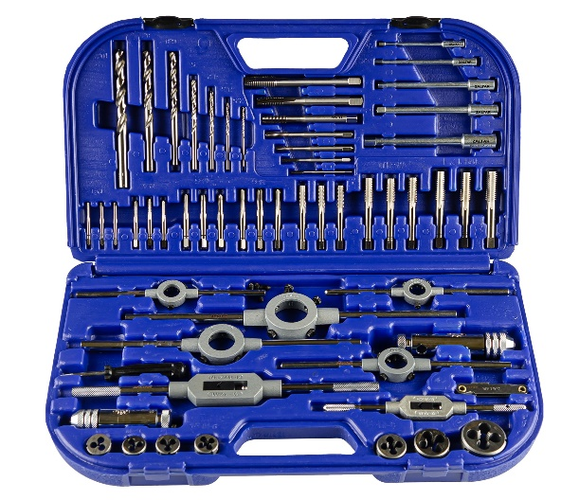
 |  |  |  |  | ZA-10731 | Набор резьбонарезного инструмента 15S HSS, 44 пр., M3-M4-M5-M6-M8-M10-M12 | 21,324.00 ₽ | 4631175644438
 |  |  |  |  |  | НАБОРЫ РУЧНЫХ МЕТЧИКОВ (черновой, средний, чистовой) DIN 352: M3 / M4 / M5 / M6 / M8 / M10 / M12 ПЛАШКИ КРУГЛЫЕ DIN EN 22568, DIN 223 B (DIN EN 22568) B, допуск 6g: M3 / M4 / M5 / M6 / M8 / M10 / M12 МЕТЧИКОДЕРЖАТЕЛИ РЕГУЛИРУЕМЫЕ DIN 1814: Gr. 1 / Gr. 2 ПЛАШКОДЕРЖАТЕЛИ DIN 225: 20x5 / 20x7 / 25x9 / 30x11 / 38x14 мм СПИРАЛЬНЫЕ СВЁРЛА DIN 338: Ø 2.5 / 3.3 / 4.2 / 5.0 / 6.8 / 8.5 / 10.2 мм ОТВЁРТКА + РЕЗЬБОМЕР |  |  | 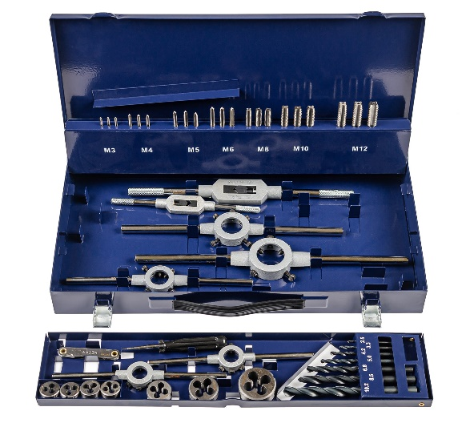
 |  |  |  |  | ZA-10724 | Набор резьбонарезного инструмента STM 55 HSS, 64 пр., M3-M4-M5-M6-M8-M10-M12-M14-M16-M18-M20-M22-M24 | 84,647.00 ₽ | 4631175644445
 |  |  |  |  |  | НАБОРЫ РУЧНЫХ МЕТЧИКОВ (черновой, средний, чистовой) DIN 352: M3 / M4 / M5 / M6 / M8 / M10 / M12 / M14 / M16 / M18 / M20 / M22 / M24 ПЛАШКИ КРУГЛЫЕ DIN EN 22568, DIN 223 B (DIN EN 22568) B, допуск 6g: M3 / M4 / M5 / M6 / M8 / M10 / M12 / M14 / M16 / M18 / M20 / M22 / M24 МЕТЧИКОДЕРЖАТЕЛИ РЕГУЛИРУЕМЫЕ DIN 1814: Gr. 0 / Gr. 2 / Gr. 4 ПЛАШКОДЕРЖАТЕЛИ DIN 225: 20 × 5 / 20 × 7 / 25 × 9 / 30 × 11 / 38 × 14 / 45 x 18 / 55 x 22 мм ОТВЁРТКА + РЕЗЬБОМЕР |  |  | 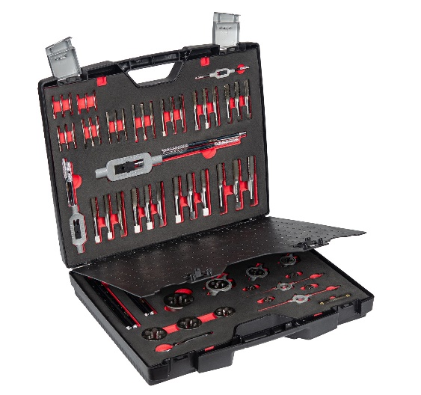
 |  |  |  |  | ZA-10711 | Набор резьбонарезного инструмента CM 15 HSS, 32 пр., M3-M4-M5-M6-M8-M10-M12 | 12,277.00 ₽ | 4631175644452
 |  |  |  |  |  | НАБОРЫ РУЧНЫХ МЕТЧИКОВ (черновой, средний, чистовой) DIN 352: M3 / M4 / M5 / M6 / M8 / M10 / M12 ПЛАШКИ КРУГЛЫЕ DIN EN 22568, DIN 223 B (DIN EN 22568) B, допуск 6g: M3 / M4 / M5 / M6 / M8 / M10 / M12 МЕТЧИКОДЕРЖАТЕЛЬ РЕГУЛИРУЕМЫЙ DIN 1814: Gr. 1 1/2 ПЛАШКОДЕРЖАТЕЛЬ DIN 225: 25 × 9 мм ОТВЁРТКА + РЕЗЬБОМЕР |  |  | 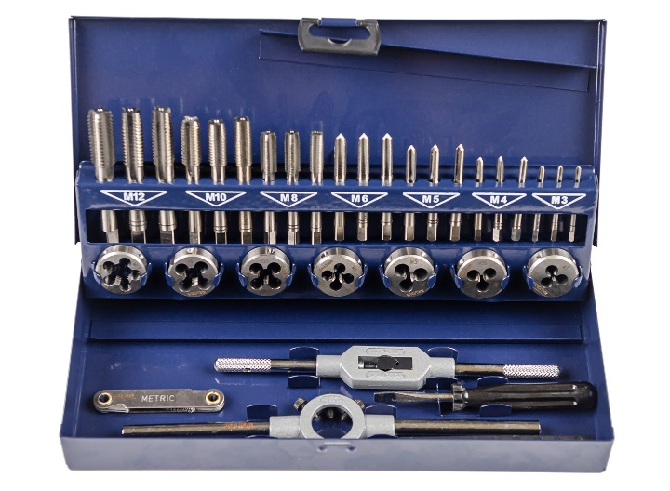
 |  |  |  |  | ZA-10721 | Набор резьбонарезного инструмента 15SF HSS, 51 пр., M3-M4-M5-M6-M8-M10-M12 | 21,776.00 ₽ | 4631175644421
 |  |  |  |  |  | НАБОРЫ РУЧНЫХ МЕТЧИКОВ (черновой, средний, чистовой) DIN 352: M3 / M4 / M5 / M6 / M8 / M10 / M12 ПЛАШКИ КРУГЛЫЕ DIN EN 22568, DIN 223 B (DIN EN 22568) B, допуск 6g: M3 / M4 / M5 / M6 / M8 / M10 / M12 МЕТЧИКОДЕРЖАТЕЛИ РЕГУЛИРУЕМЫЕ DIN 1814: Gr. 1 / Gr. 2 ПЛАШКОДЕРЖАТЕЛИ DIN 225: 20x5 / 20x7 / 25x9 / 30x11 / 38x14 мм СПИРАЛЬНЫЕ СВЁРЛА DIN 338: Ø 2.5 / 3.3 / 4.2 / 5.0 / 6.8 / 8.5 / 10.2 мм НАПРАВЛЯЮЩИЕ: Nr. 1 / 2 / 3 / 4 / 5 / 6 / 7 ОТВЁРТКА + РЕЗЬБОМЕР |  |  | 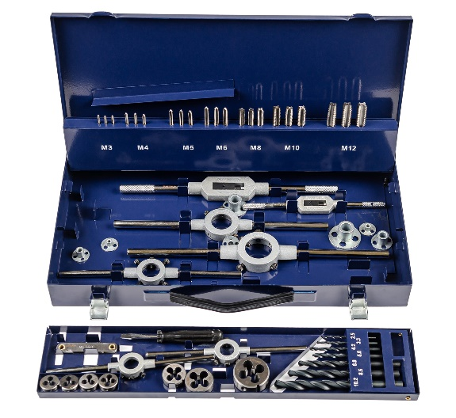
 |  |  |  |  | ZA-10723 | Набор резьбонарезного инструмента STM 35 HSS, 54 пр., M3-M4-M5-M6-M8-M10-M12-M14-M16-M18-M20 | 43,551.00 ₽ | 4631175644414
 |  |  |  |  |  | НАБОРЫ РУЧНЫХ МЕТЧИКОВ (черновой, средний, чистовой) DIN 352: M3 / M4 / M5 / M6 / M8 / M10 / M12 / M14 / M16 / M18 / M20 ПЛАШКИ КРУГЛЫЕ DIN EN 22568, DIN 223 B (DIN EN 22568) B, допуск 6g: M3 / M4 / M5 / M6 / M8 / M10 / M12 / M14 / M16 / M18 / M20 МЕТЧИКОДЕРЖАТЕЛИ РЕГУЛИРУЕМЫЕ DIN 1814: Gr. 1 / Gr. 3 ПЛАШКОДЕРЖАТЕЛИ DIN 225: 20x5 / 20x7 / 25x9 / 30x11 / 38x14 / 45x18 мм ОТВЁРТКА + РЕЗЬБОМЕР В НАДЁЖНОМ МЕТАЛЛИЧЕСКОМ КЕЙСЕ |  |  | 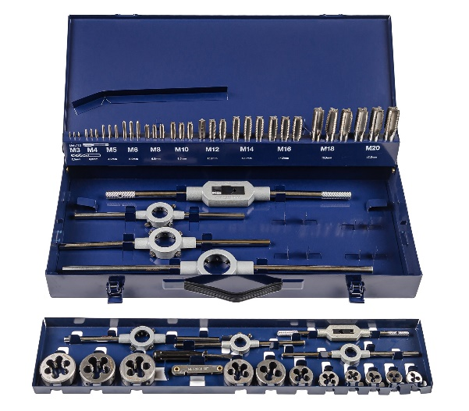
...
 |  |  |  |  | Артикул | НАИМЕНОВАНИЕ | РРЦ с НДС, ₽ | ШТРИХКОД | ИЗОБРАЖЕНИЕ
 |  |  |  |  |  | • Для обработки отверстий больших диаметров в листовом материале толщиной до 4 мм одним инструментом • Конусность режущей части: 20 - 30°
...
 |  |  |  |  | Артикул | НАИМЕНОВАНИЕ | РРЦ с НДС, ₽ | ШТРИХКОД | ИЗОБРАЖЕНИЕ
 |  |  |  |  | ZA-05321 | Сверло ступенчатое, HSS, Gr.1, Ø4-12 мм, прямая канавка, трёхплоскостной хвостовик | 739.00 ₽ | 4631175643523
 |  |  |  |  | ZA-05328 | Сверло ступенчатое, HSS, Gr.2, Ø4-20 мм, прямая канавка, трёхплоскостной хвостовик | 897.00 ₽ | 4631175643530
 |  |  |  |  | ZA-05329 | Сверло ступенчатое, HSS, Gr.3, Ø6-30 мм, прямая канавка, трёхплоскостной хвостовик | 1,898.00 ₽ | 4631175643547
 |  |  |  |  | ZA-05330 | Сверло ступенчатое, HSS, Ø9-36 мм, прямая канавка, трёхплоскостной хвостовик | 2,004.00 ₽ | 4631175643554
...

Справочная информация
...
 |  |  |  | Пример материала |  |  |  | Рекомендуемая подача на оборот сверла в зависимости от диаметра мм/об
Группа материалов | Описание | Предел прочности Н/мм² | Твёрдость | ГОСТ | DIN | Рекомедуемый материал сверла | Рекомендуемая скорость резания м/мин | 2 | 5 | 8
S2 | Жаропрочные титановые сплавы |  |  | ВТ1-0, ВТ5, ВТ22 |  | HSS-Co8 | 3-6 | 0.02 | 0.05 | 0.08
H1 | Закалённые материалы |  | 45-55HRC
H2 | Закалённые материалы |  | 55-60HRC
H3 | Закалённые материалы |  | 60-65HRC
O1 | Термопласты |  |  | Полиэтилен, полипропилен, поликарбонат, полистирол |  | HSS | 20-40 | 0.05 | 0.14 | 0.18
O2 | Реактопласты (термореактивные пластмассы) |  |  | Карболит, фенопласт, пластмассы на основе эпоксидных и др. смол |  | HSS | 10-20 | 0.05 | 0.14 | 0.18
O3 | Графит
O4 | Композиционные материалы |  |  | Стеклопластики, углепластики (GFK, CFK)

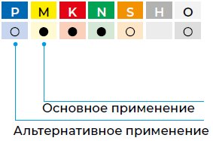
Область применения инструмента
P | Сталь
M | Нержавеющая сталь (VA)
K | Чугуны
N | Цветные металлы
S | Специальные сплавы. Титан
H | Закалённые материалы
O | Пластики

Геометрия режущей кромки: форма заточки сверл
DIN | Вид заточки | Применение | Преимущества | Недостатки | Схема
DIN 1412 | Нормальная заточка | Для обработки сталей, неметаллических материалов и пластиков. Угол заточки зависит от обрабатываемости материала. | Усиленные главные режущие кромки, устойчивость к ударам, и боковым нагрузкам. Простая заточка, может выполняться вручную. | Широкая перемычка требует высокого усилия подачи.
DIN 1412 A | Нормальная заточка с подточкой перемычки | Для всех видов сверлильных работ для сверл с прочной сердцевиной, для сверления отверстий большого диаметра в сплошном металле. | Хорошее центрирование при засверливании благодаря маленькой перемычке, равной 1/10 диаметра сверления и сокращению усилия подачи. | Дополнительная шлифовка.
DIN 1412 В | С подточкой перемычки после правки главной режущей кромки | Для обработки высокопрочных сталей, марганцевых сталей, с содержанием Mn более 10%, пружинных сталей, а также для рассверливания отверстий. | Устойчивость к ударам, односторонним и боковым нагрузкам. Не заедает при обработке тонкостенных заготовок. | Высокое усилие подачи, подверженность биению, дополнительные затраты при переточке
DIN 1412 C | С крестообразной подточкой перемычки | Сверла с очень прочным сердечником по твердым материалам и для глубокого сверления. | Хорошее центрирование, небольшое усилие подачи. Ломающаяся стружка обеспечивает ее улучшенный отвод. | Безупречная переточка возможна лишь на станке.
DIN 1412 D | Заточка для серого чугуна | Для сверления отверстий в сером чугуне, ковком чугуне и поковке. | Щадящее воздействие на режущие уголки благодаря удлиненным главным режущим кромкам. Устойчивость к ударам, хороший отвод тепла, что увеличивает срок службы. | Дополнительные затраты при переточке.
DIN 1412 E | С центровочной вершиной (Самоцентрирующаяся заточка) | Для обработки листового металла и мягких материалов, для глухих отверстий с ровным дном. | Хорошее центрирование, незначительное образование заусенцев при сквозном сверлении, точные отверстия в тонком листовом материале и трубах, отсутствие заедания. | Низкая устойчивость к ударам и односторонней нагрузке, безупречная переточка возможна лишь на станке.

